Datos personales
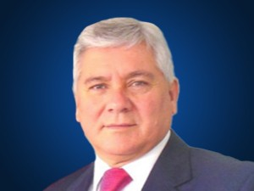

Nombres: | Gorky Bernardo
Apellidos: | Abad Merchán
Facebook: | https://www.facebook.com/babadmerchan/
Twitter: | @babadmerchan
Descripción:

